FUN
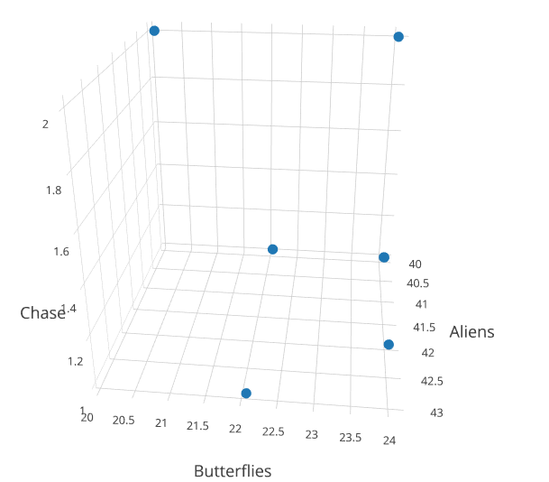
0.024984266834 | 0.041516245487 | 0.99502487562 | 40.025188917 | 24.086956522 | 1.005
0.02324226714 | 0.045306388527 | 0.99502487562 | 43.025062657 | 22.071942446 | 1.005
0.024984577421 | 0.049839228296 | 0.49875311721 | 40.024691358 | 20.064516129 | 2.005
0.024984187223 | 0.041531473069 | 0.99502487562 | 40.025316456 | 24.078125 | 1.005
0.023796347537 | 0.041565386485 | 0.99502487562 | 42.023255814 | 24.058479532 | 1.005
0.024983476537 | 0.045355902778 | 0.98394863563 | 40.026455026 | 22.04784689 | 1.0163132137
0.024985738734 | 0.041590326127 | 0.49875311721 | 40.02283105 | 24.044052863 | 2.005

